Hoja1
Actividad #1: Identifique la estructura de la interfaz de Microsoft Excel.
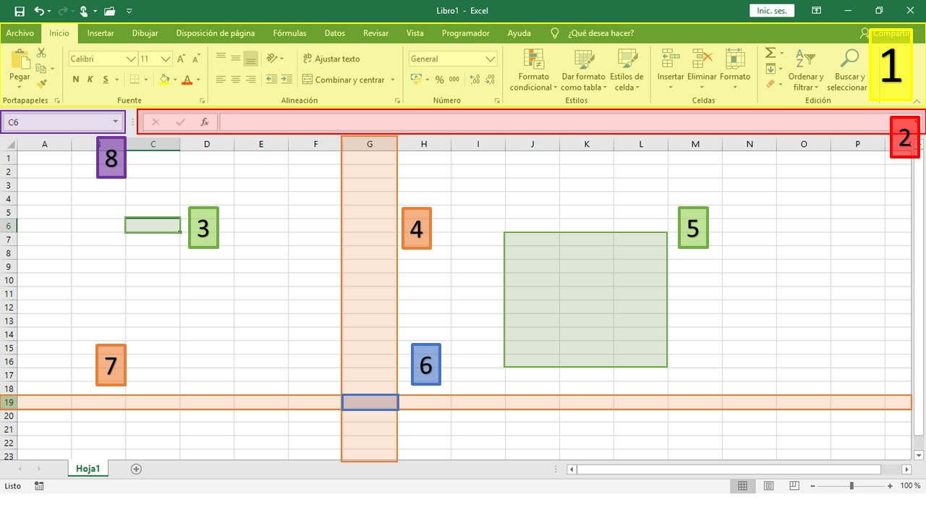

Instrucciones: Identifique cada componente de la imagen anterior. Seleccione la respuesta correcta.

1 | 2 | 3

4 | 5 | 6

7 | 8

